ANEXO_A
Anexo A

Anexo A al Contrato de Arrendamiento de fecha 1 de enero de 2021, que celebran, por una parte MIGUEL ANGEL ITURBE SOTO Y EDITH LOPEZ ALVARADO, POR SU PROPIO DERECHO (EL “ARRENDADOR”), Y POR LA OTRA PARTE MATC DIGITAL, S. DE R.L. DE C.V. (LA “ARRENDATARIA”), REPRESENTADA POR EL ING. GABRIEL GARCIA NACIF HID, respecto del inmueble ubicadon en partde de un predio denominado la caridad, ubicado en el cuartel tercero, Municiop de Soledad De Graciano Sanchez, San Luis Potosi. (el “Inmueble”).

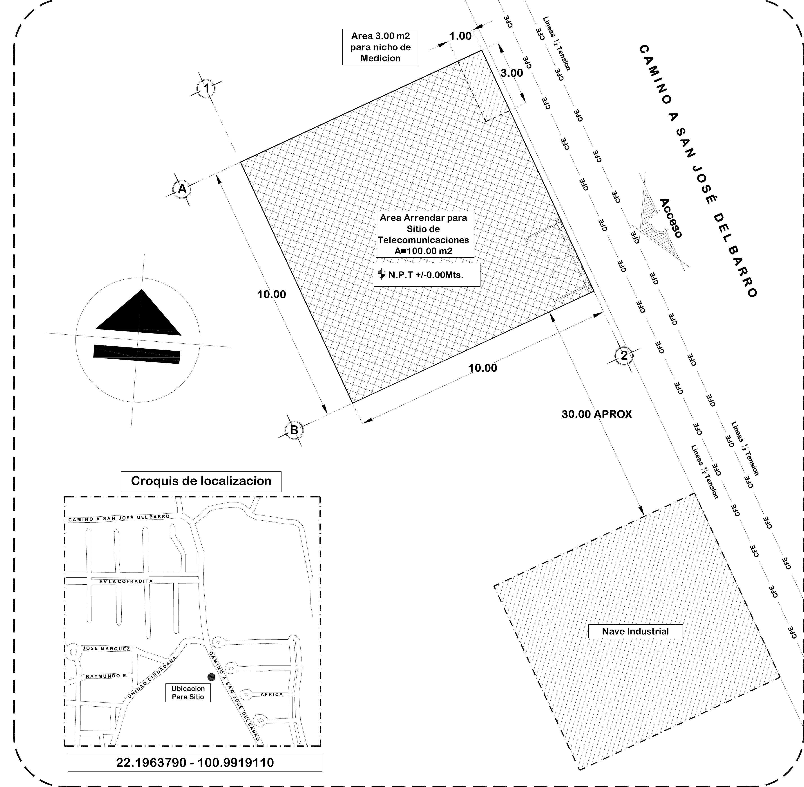

 |  | ÁREA ARRENDADA |  |  | AREA ARRENDADA EQUIPOS Y TORRE= 100 M2

DATOS GENERALES DEL SITIO
NOMBRE DE SITIO:
NUMERO DE SITIO: |  |  | SLPSGS3767
NUMERO DE CMS:
COORDENADA DEL SITIO: |  |  | 22.202938 -100. 944049
DIRECCIÓN: |  |  | Parte de un predio denominado la caridad, ubicado en el cuartel tercero Municipio de Soledad de Graciano Sanchez

DATOS DEL ARRENDADOR
NOMBRE DE ARRENDADOR: |  |  |  | MIGUEL ANGEL ITURBE SOTO Y EDITH LOPEZ ALVARADDO
DIRECCIÓN ARRENDADOR: |  |  |  | Can Saan Jose Del Barro 441, Progreso y Unidad Ciudadana, Potrero de Adentro, Soledad de Graciano Sanchez, San Luis potosí.
TELÉFONO ARRENDADOR:

NOTAS:
EL “ARRENDADOR” |  |  |  |  |  | LA “ARRENDATARIA”

SR. MIGUEL ANGEL ITURBE SOTOS |  |  |  |  |  | ING. GABRIEN GARCIA NACIF HID APODERADO LA “ARRENDATARIA” MATC DIGITAL S. DE R.L. DE C.V.

 |  | EL ARRENDADOR

 | EDITH LOPEZ ALVARADO

